Chi tiết địa chất
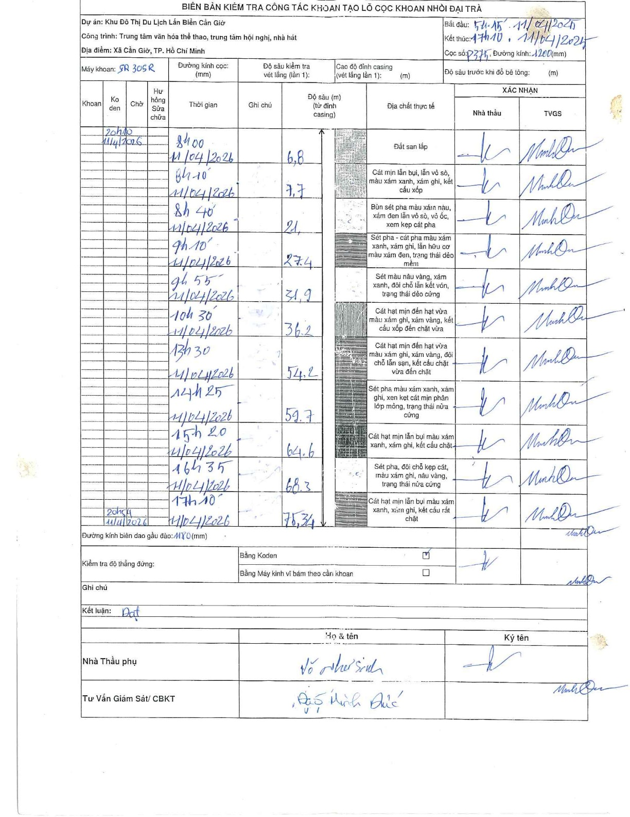
Dự án | Cần Giờ
Hạng mục | Trung tâm văn hóa thể thao, trung tâm hội nghị, nhà hát
Tên bộ phận | Hạng mục: Trung tâm văn hóa thể thao, trung tâm hội nghị, nhà hát
Số hiệu cọc | P375
Tên Máy khoan | SGCT-KCN0002
Đường kính | D1200
Bắt đầu thi công | 05:15 11/04/2026
Kết thúc thi công | 17:10 11/04/2026

Địa chất TT | Đường kính | Mô tả lớp thiết kế | Từ (h) | Đến (h) | Cao độ từ | Cao độ đến | T.Gian (h) | Dài (m) | V (m/h) | Ghi chú
Đất san lấp | D1200 | Đất san lấp | 05:15 11/04/2026 | 08:00 11/04/2026 | 0 | -6.8 | 2.75 | 6.8 | 2.47
2 | D1200 | Cát mịn lẫn bụi, lẫn vỏ sò, màu xám xanh, xám ghi, kết cấu xốp | 08:00 11/04/2026 | 08:10 11/04/2026 | -6.8 | -7.7 | 0.17 | 0.9 | 5.4
3 | D1200 | Bùn sét pha màu xám nâu, xám đen lẫn vỏ sò, vỏ ốc, xem kẹp cát pha | 08:10 11/04/2026 | 08:40 11/04/2026 | -7.7 | -21 | 0.5 | 13.3 | 26.6
4 | D1200 | Sét pha - cát pha màu xám xanh, xám ghi, lẫn hữu cơ màu xám đen, trạng thái dẻo mềm | 08:40 11/04/2026 | 09:10 11/04/2026 | -21 | -27.4 | 0.5 | 6.4 | 12.8
5 | D1200 | Sét màu nâu vàng, xám xanh, đôi chỗ lẫn kết vón, trạng thái dẻo cứng | 09:10 11/04/2026 | 09:55 11/04/2026 | -27.4 | -31.9 | 0.75 | 4.5 | 6
6 | D1200 | Cát hạt mịn đến hạt vừa màu xám xanh, xám ghi, kết cấu xốp đến chặt vừa | 09:55 11/04/2026 | 10:30 11/04/2026 | -31.9 | -36.2 | 0.58 | 4.3 | 7.37
7 | D1200 | Cát hạt mịn đến hạt vừa màu xám xanh, xám vàng, đôi chỗ lẫn sạn, kết cấu chặt vừa đến chặt | 10:30 11/04/2026 | 13:30 11/04/2026 | -36.2 | -54.2 | 3 | 18 | 6
8 | D1200 | Sét pha màu xám xanh, xám ghi, xen kẹt cát mịn phân lớp mỏng, trạng thái nửa cứng | 13:30 11/04/2026 | 14:25 11/04/2026 | -54.2 | -59.7 | 0.92 | 5.5 | 6
9 | D1200 | Cát hạt mịn lẫn bụi màu xám xanh, xám ghi, kết cấu chặt | 14:25 11/04/2026 | 15:20 11/04/2026 | -59.7 | -64.6 | 0.92 | 4.9 | 5.35
10 | D1200 | Sét pha, đôi chỗ kẹp cát, màu xám ghi, nâu vàng, trạng thái nửa cứng | 15:20 11/04/2026 | 16:35 11/04/2026 | -64.6 | -68.3 | 1.25 | 3.7 | 2.96
11 | D1200 | Cát hạt mịn lẫn bụi màu xám xanh, xám ghi, kết cấu rất chặt | 16:35 11/04/2026 | 17:10 11/04/2026 | -68.3 | -75.34 | 0.58 | 7.04 | 12.07

ẢNH BIÊN BẢN GỐC

